상품제안서
뉴에이스 리갈패드A5(고급형) | 상품코드: F26328

 |  |  |  |  |  |  | 02-412-0044 | www.easy1.co.kr
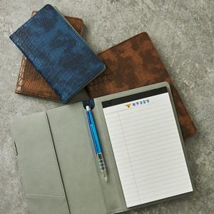

【상세/제작정보】 | 기본수량 미만 인쇄시 비용 추가 불박비포함가격 (조각비,볼펜비 별도)

【인쇄/포장옵션】 | 불박 / 포장불가능

【공급단가】 | 수량 | 100~ | 300~ | 500~ | 1,000~ | 3,000~
*VAT별도 | 단가 | 4,750원 | 4,670원 | 4,560원 | 4,440원 | 4,370원

【상품 URL】 | https://dev.easy1.co.kr:443/src/goods_detail.php?gdno=26328

